Sheet1
Scene No. | 1
Quest Title | 询问包裹 一
Quest Log | 完成任务
Map No. | 22
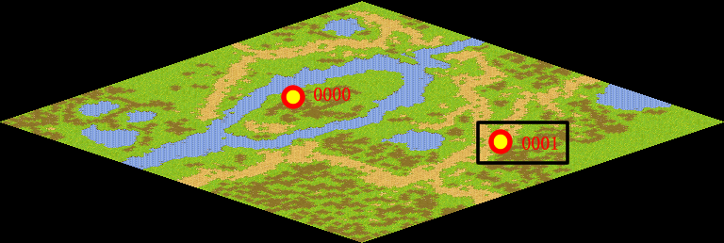
NPC No. | 1
Condition
Dialog | 明白了，我马上就把包裹送回去。
Select | 1：完成，2：取消
Result | 1 :关闭对话框 消除Qlog-0001-000 , 2 : 关闭对话框

NPC No. | 0
Condition
Dialog | 雷欧那里还没有回话吗？不会是还没有去问吧？
Select | 1：确定
Result | 1：关闭对话框

ScriptFile | Qlog-0001-001.scr
 | Q0000-0001-001.scr
 | Q0001-0001-001.scr

